Values
Dados |  |  |  | Check |  |  |  | Descrição | De | Para
END A |  |  | Observações | VERIFICADOR | COMENTÁRIO |  |  |  | Células | Aba | Células
Estrutura | LDA [m] | 1861.0 | Poço/ Manifold | ok | 1862 pela RL | Equação 1: |  | RT | B5 | Results | H33
Identificação da Estrutura | Peso vazio no ar [kg/m] | 55.82 | Data Sheet | ok |  |  |  | Revisão da RT | F5 | Results | H34
WSI 101.2511-RD-4042-X | Peso cheio no ar [kg/m] | 65.02 | Data Sheet | ok |  |  |  | Título da RT | C13 | Results | H35
Revisão | Peso vazio na água [kg/m] | 32.58 | Data Sheet | ok |  |  |  | Elaborador | B6 | Results | H26
1 | Peso cheio na água [kg/m] | 41.78 | Data Sheet | ok |  |  |  | PLSV | J23 | Results | H20
 | OD [m] | 0.16991 | Calculado pela equação 1 |  |  |  |  | Poço/Manifold | J24 | Results | H19
 | ID [m] | 0.10690 | Calculado pela equação 2 |  |  | Equação 2: |  | Tipo de linha | J25 | Results | H17
 | Contact diameter [mm] | 169.86 | OD do Data Sheet | ok |  |  |  | LDA | J27 | Values | C3
 | Diâmetro nominal [''] | 4.00 | ID do Data Sheet [Polegadas] | ok |  |  |  | Campo | J30 | Results | H21
 | MBR storage [m] | 1.10 | Armazenamento | ok |  |  |  | Planilha EQSB | B32 | MCV e Guindaste | B3
 | MBRi instalação [m] | 1.10 | Verificar se não é fornecido no MD | ok |  |  |  | Revisão da Planilha EQSB | F32 | MCV e Guindaste | B4
 | Bend. Stiffness [kN.m2] | 3934.00 | Usar curva de rigidez |  |  |  |  | Equipamento Submarino | C34 | Results | H18
 | Torsional Stiffness [kN.m2] | 497.0 |  | ok |  |  |  | RL | B36 | Results | H30
 | Rel. Elongation (%) for 100kN |  | Ԑ = 100 * F / EA |  |  |  |  | Revisão da RL | F36 | Results | H31
 | Axial Stiffness [KN] | 158998.0 | Se indicado valor no data sheet , sobrescrever a célula. | ok |  | Equação 3: | Figura 1: | Peso na água do MCV | D38 | MCV e Guindaste | C19
Bend Restrictor | Comprimento [mm] | 3534.0 | Atentar para o número de anéis a serem montados | ok |  |  |  | Número do desenho do MCV | B39 | MCV e Guindaste | B6
Identificação da Estrutura | Peso vazio no ar [kg] | 827.0 |  | ok |  |  |  | Estrututa | J44 | Values | A5
CB-BR1012509-00-01 | Peso vazio na água [kg] | 719.5 | Se não tiver no desenho usar Par*0,87. Vértebras de PU (não multiplicar por 0,87) | ok |  |  |  | Diâmetro de contato | J45 | Values | C10
Revisão | Peso no ar/comp [t/m] | 0.234012 |  |  |  |  |  | Peso vazio no ar | D47 | Values | C4
5 | Peso na água/comp [t/m] | 0.203591 | Atentar para vértebras de PU (não multiplicar por 0,87) |  |  |  |  | Peso vazio na água | D48 | Values | C6
 | OD [m] | 0.27183 | Calculado pela equação 3 |  |  |  |  | Peso cheio no ar | J47 | Values | C5
 | OD [mm] | 215.0 | OD da menor seção da vértebra (figura 1) | ok |  |  |  | Peso vazio na água | J48 | Values | C7
 | ID [mm] | 190.0 | ID da menor seção da vértebra (figura 1) | ok |  |  |  | MBR de instalação | J49 | Values | C13
 | Contact diameter [mm] | 350.0 | Maior diâmetro do acessório (colocar em contact e drag) | ok |  |  |  | Rigidez à flexão | J50 | Values | C14
 | MBR travamento [m] | 2.350 | Valor do Relatório de Esforços | ok |  |  |  | Rigidez axial | J51 | Values | C17
 | Momento Fletor Admissível [kN.m] | 27.0 | Valor do desenho | ok |  |  |  | Peso no ar do conector | C56 | Values | C38
 | Força Cortante Admissível [kN] | 23.8 | Valor do desenho | ok |  |  |  | Peso na água do conector | D56 | Values | C39
 | Bending Stiffness [kN.m2] | 8469.68 | Calculado pela equação 4 |  |  | Equação 4: |  | Conector | E56 | Values | A39
 | Axial Stiffness [kN] | 10.0 |  |  |  |  |  | Peso no ar da vértebra | C57 | Values | C19
 | Torsional Stiffness [kN.m2] | 10.0 |  |  |  |  |  | Peso no água da vértebra | D57 | Values | C20
 | Curvatura [1/m] | 0.425532 | Ver aba Bending Stiffness |  |  |  |  | Vértebra | E57 | Values | A20
 | Bend moment [kN.m] | 0.01 | Ver aba Bending Stiffness |  |  |  |  | Peso no ar do adaptador | C58 | Values | C50
 | Curvatura limit [1/m] | 1.425532 | Ver aba Bending Stiffness |  |  |  |  | Peso no água do adaptador | D58 | Values | C51
 | Bend Moment limit [kN.m] | 8469.69 | Ver aba Bending Stiffness e equação 5 |  |  |  |  | Adaptador de flange | E58 | Values | A51
End Fitting | Comprimento [mm] | 1434.00 |  | ok
Identificação da Estrutura | Peso vazio no ar [kg] | 1125.00 |  | ok
CB-EF1012511-00-01 | Peso vazio na água [kg] | 978.75 | Se não tiver no desenho usar Par*0,87. | ok
Revisão | Peso no ar/comp [t/m] | 0.784519
5 | Peso na água/comp [t/m] | 0.682531
 | OD [m] | 0.37015 | Calculado pela equação 3
 | OD [mm] | 190.0 | OD do pescoço presente no desenho | ok
 | ID [mm] | 101.6 | ID presente no desenho ou OD do duto no data sheet | ok |  | Equação 5:
 | Contact diameter [mm] | 480.0 | Maior diâmetro do acessório (colocar em contact e drag) | ok
 | Bending Stiffness [kN.m2] | 12159.32
 | Axial Stiffness [kN] | 4190829.7
 | Torsional Stiffness [kN.m2] | 9353.3
Adaptador de flanges | Comprimento [mm]
Identificação da Estrutura | Peso vazio no ar [kg]
 | Peso vazio na água [kg] |  | Se não tiver no desenho usar Par*0,87.
Revisão | Peso no ar/comp [t/m] | #DIV/0!
 | Peso na água/comp [t/m] | #DIV/0!
 | OD [m] | #DIV/0!
 | OD [mm] |  | OD do pescoço presente no desenho
 | ID [mm] |  | ID presente no desenho ou OD do duto no data sheet
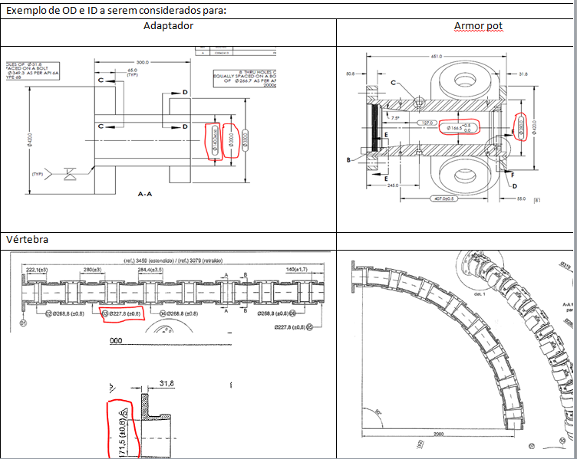
 | Contact diameter [mm] |  | Maior diâmetro do acessório (colocar em contact e drag)
 | Bending Stiffness [kN.m2] | 0.00
 | Axial Stiffness [kN] | 0.0
 | Torsional Stiffness [kN.m2] | 0.0
END B
Testar configuração da PETROBRAS

 |  |  |  |  |  | Equação 6:

MCV e Guindaste
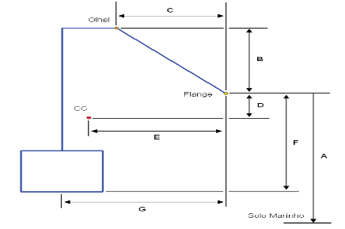
DESENHO MCV - Relatório PETROBRAS |  | Verificador | Comentário |  | Drawing MCV (Orcaflex)
EQSB | FD-3A36.05-1516-619-PEK-010 |  |  |  | 0.25 | 0.25 | 1.2
Revisão | 0 |  |  |  | -0.25 | 0.25 | 1.2
Fornecedor | OneSubsea |  |  |  | -0.25 | -0.25 | 1.2
Desenho | SK-130685-27 |  |  |  | 0.25 | -0.25 | 1.2
Equipamento | CCB-436 |  |  |  | 0.5 | 0.5 | 0
A [mm] | 4504 | ok |  |  | -0.5 | 0.5 | 0
B [mm] | 1156 | ok |  |  | -0.5 | -0.5 | 0
C [mm] | 2002 | ok |  |  | 0.5 | -0.5 | 0
D [mm] | 194 | ok
E [mm] | 1832 | ok
F [mm] | 1587 | ok
G [mm] | 2170 | ok

 |  |  |  |  | Guindaste ou A/R
MCV (Orcaflex) |  |  | Verificador | Comentário | LDA [m] | 1861.0
Peso | Pair [kgf] - Nota1 | 6057.0 |  |  | Comprimento [m] | 1855.3
 | Pw [kgf] | 6057.0 | ok
 | Volume | 1.00E-06 |  |  | Batimetria |  |  | Verificador | Comentário
CG | A [m] (Z) | 1.39300 |  |  | 0 | 4504 | 1861.00 | ok
 | B [m] (X) | 0.33800 |  |  | 4 | 5014 | 1861.51 | ok
Olhal | C [m] (Z) | 2.74300 |  |  | 8 | 5264 | 1861.76 | ok
 | D [m] (X) | 0.16800 |  |  | 12 | 5294 | 1861.79 | ok
Flange | E [m] (Z) | 1.58700
 | F [m] (X) | 2.17000
H ao solo | [m] (Z) | 1858.08300
Alfa | Ângulo Inclinação | 60 | ok

 | Nota1 - Inserir peso na água . Peso ar deve ser igual ao peso na água

Esforços
Escolher Caso | Cortante | Tração | Momento Fletor
 | [kN] | [kN] | [kN.m]
Puxada Max (Caso 3i) | 0.24 | 1.74 | 20.99

Colar tabela RL aqui
 |  |  |  |  | RL | Orcaflex
CASO DE CARREGAMENTO |  | ESFORÇO |  | VALOR | Valor | Cortante | Tração | M. Fletor | Verificação
CVD 2a - Topo (Caso 1) |  | Tração (Fx) |  | 1131 kN | 1131.00 |  |  |  | ---
CVD 1a - Equilibrio (Caso 2 - Flutuadores) |  | Tração (Fx) |  | 1,51 kN | 1.51 |  | 1.74 |  | VALOR
 |  | Forga Cortante (Fz) |  | -1,42 kN | -1.42 | 0.24 |  |  | SINAL
 |  | Momento Fletor (My) |  | 13,55 kN.m | 13.55 |  |  | 20.99 | VALOR
 |  | MBR (Vertebra) |  | 2,35 m | 2.35 |  |  |  | ---
 |  | MBR (Flexivel) |  | 2,35 m | 2.35 |  |  |  | ---
CVD 1a -MCV no Hub com linha suspensa (Caso 3i - Flutuadores) |  | Momento Fletor Maximo | Tração (Fx) | 0,59 kN | 0.59 |  | 1.74 |  | VALOR
 |  |  | Forga Cortante (Fz) | -0,64 kN | -0.64 | 0.24 |  |  | SINAL
 |  |  | Momento Fletor (My) | 18,14 kN | 18.14 |  |  | 20.99 | VALOR
 |  | Momento Fletor Minimo | Tração (Fx) | 2,18 kN | 2.18 |  | 1.74 |  | OK
 |  |  | Forga Cortante (Fz) | -1,83 kN | -1.83 | 0.24 |  |  | SINAL
 |  |  | Momento Fletor (My) | 12 kN | 12.00 |  |  | 20.99 | VALOR
 |  | MBR (Vertebra) |  | 2,34 m | 2.34 |  |  |  | ---
 |  | MBR (Flexivel) |  | 2,34 m | 2.34 |  |  |  | ---
CVD 1a -MCV no Hub (Caso 3ii - Flutuadores) | (a) | Tração (Fx) |  | 1,66 kN | 1.66 |  | 1.74 |  | VALOR
 |  | Forga Cortante (Fz) |  | -1,84 kN | -1.84 | 0.24 |  |  | SINAL
 |  | Momento Fletor (My) |  | 11,28 kN.m | 11.28 |  |  | 20.99 | VALOR
 | (b) | Tração (Fx) |  | 1,59 kN | 1.59 |  | 1.74 |  | VALOR
 |  | Forga Cortante (Fz) |  | -1,61 kN | -1.61 | 0.24 |  |  | SINAL
 |  | Momento Fletor (My) |  | 12,47 kN.m | 12.47 |  |  | 20.99 | VALOR
CVD 1a -MCV no Hub (Caso 3ii - Após retirada dos Flutuadores) | (a) | Tração (Fx) |  | 13,75 kN | 13.75 |  | 1.74 |  | OK
 |  | Forga Cortante (Fz) |  | -15,37 kN | -15.37 | 0.24 |  |  | SINAL
 |  | Momento Fletor (My) |  | -22,79 kN.m | -22.79 |  |  | 20.99 | SINAL
 | (b) | Tração (Fx) |  | 15,9 kN | 15.90 |  | 1.74 |  | OK
 |  | Forga Cortante (Fz) |  | -14,23 kN | -14.23 | 0.24 |  |  | SINAL
 |  | Momento Fletor (My) |  | -19,35 kN.m | -19.35 |  |  | 20.99 | SINAL
CVD 1a - Teste Offshore (Caso 4 - Flutuadores) | (a) | Tração (Fx) |  |  | #VALUE! |  | 1.74 |  | #VALUE!
 |  | Forga Cortante (Fz) |  |  | #VALUE! | 0.24 |  |  | #VALUE!
 |  | Momento Fletor (My) |  |  | #VALUE! |  |  | 20.99 | #VALUE!
 | (b) | Tração (Fx) |  |  | #VALUE! |  | 1.74 |  | #VALUE!
 |  | Forga Cortante (Fz) |  |  | #VALUE! | 0.24 |  |  | #VALUE!
 |  | Momento Fletor (My) |  |  | #VALUE! |  |  | 20.99 | #VALUE!
CVD 1a - Teste Offshore (Caso 4 - Após retirada dos Flutuadores) | (a) | Tração (Fx) |  |  | #VALUE! |  | 1.74 |  | #VALUE!
 |  | Forga Cortante (Fz) |  |  | #VALUE! | 0.24 |  |  | #VALUE!
 |  | Momento Fletor (My) |  |  | #VALUE! |  |  | 20.99 | #VALUE!
 | (b) | Tração (Fx) |  |  | #VALUE! |  | 1.74 |  | #VALUE!
 |  | Forga Cortante (Fz) |  |  | #VALUE! | 0.24 |  |  | #VALUE!
 |  | Momento Fletor (My) |  |  | #VALUE! |  |  | 20.99 | #VALUE!
CVD 1a - Operagão (Caso 5 - Após retirada dos Flutuadores) | (a) | Tração (Fx) |  |  | #VALUE! |  | 1.74 |  | #VALUE!
 |  | Forga Cortante (Fz) |  |  | #VALUE! | 0.24 |  |  | #VALUE!
 |  | Momento Fletor (My) |  |  | #VALUE! |  |  | 20.99 | #VALUE!
 | (b) | Tração (Fx) |  |  | #VALUE! |  | 1.74 |  | #VALUE!
 |  | Forga Cortante (Fz) |  |  | #VALUE! | 0.24 |  |  | #VALUE!
 |  | Momento Fletor (My) |  |  | #VALUE! |  |  | 20.99 | #VALUE!

